TPM 对象状态机
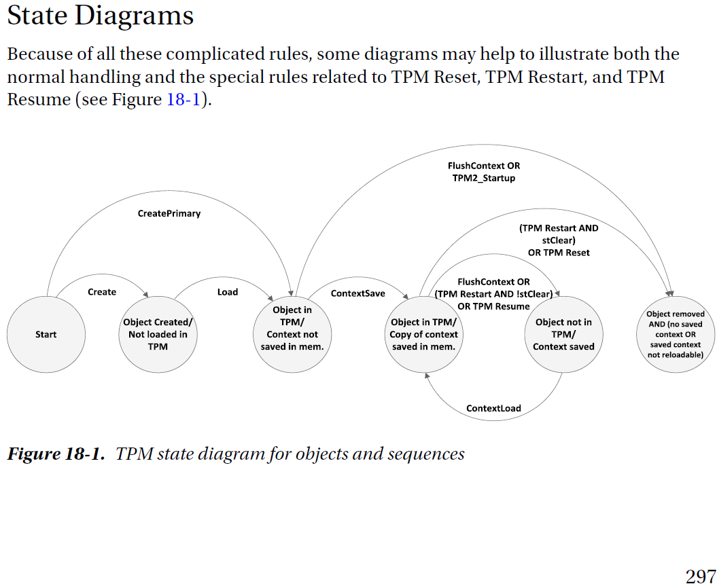

例子：读取 TPM 内置 NV RAM 数据
StartAuthSessionWithParam()
 | Tss2_Sys_NV_Read_Prepare()
 | Tss2_Sys_SetCmdAuths()
 | Tss2_Sys_Execute()
 | Tss2_Sys_GetRspAuths()
 | Tss2_Sys_NV_Read_Complete()
Tss2_Sys_FlushContext()
EndAuthSession()

Policy策略分类
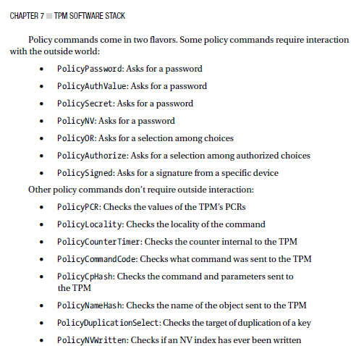
PDF第84页

